汇总
体 检 人 员 名 单（汇总）
序号 | 姓名 | 性别 | 身份证号 | 生日 | 年龄/岁 | 婚姻状况
1 | 奎艳美 | 女 | 532925198005270949 | 1980-05-27 | 44 | 已婚
2 | 陈建霞 | 女 | 532328198111300327 | 1981-11-30 | 43 | 已婚
3 | 施葵 | 女 | 530423199701011724 | 1997-01-01 | 27 | 已婚 | 哺乳期
4 | 张慧 | 女 | 130723199109121723 | 1991-09-12 | 33 | 已婚
5 | 张华倩 | 女 | 510402199504243029 | 1995-04-24 | 29 | 已婚
6 | 王红艳 | 女 | 532923199004031526 | 1990-04-03 | 34 | 已婚
7 | 钱丽波 | 女 | 532923198010051529 | 1980-10-05 | 44 | 已婚
8 | 陶刘燕 | 女 | 532326199409171486 | 1994-09-17 | 30 | 已婚 | 怀孕中
9 | 王芳 | 女 | 532525198408171724 | 1984-08-17 | 40 | 已婚
10 | 王丽娇 | 女 | 532128199709171527 | 1997-09-17 | 27 | 已婚
11 | 王泰娜 | 女 | 620321199406200323 | 1994-06-20 | 30 | 已婚
12 | 李建华 | 女 | 530125198012200820 | 1980-12-20 | 44 | 已婚
13 | 张艳 | 女 | 532623198708260721 | 1987-08-26 | 37 | 已婚
14 | 董佳润 | 女 | 533001199508290349 | 1995-08-29 | 29 | 已婚 | 哺乳期
15 | 舒勇琴 | 女 | 530123197506132621 | 1975-06-13 | 49 | 已婚
16 | 曾米 | 女 | 530381199605143725 | 1996-05-14 | 28 | 已婚
17 | 张云艳 | 女 | 530125198505051528 | 1985-05-05 | 39 | 已婚
18 | 周云燕 | 女 | 530428198511300928 | 1985-11-30 | 39 | 已婚
19 | 迟艳琼 | 女 | 530129199001041385 | 1990-01-04 | 34 | 已婚
20 | 段丽萍 | 女 | 530112198403230929 | 1984-03-23 | 40 | 已婚
21 | 杨应玲 | 女 | 422224196708010028 | 1967-08-01 | 57 | 已婚
22 | 王美华 | 女 | 530103196212271306 | 1962-12-27 | 62 | 已婚
23 | 王莉娜 | 女 | 530102197905061822 | 1979-05-06 | 45 | 已婚
24 | 龙慧 | 女 | 430921198511027027 | 1985-11-02 | 39 | 已婚
25 | 李洪秀 | 女 | 530127199108031029 | 1991-08-03 | 33 | 已婚
26 | 李映菊 | 女 | 532924196401300921 | 1964-01-30 | 60 | 已婚
27 | 宋婷 | 女 | 530181198702260426 | 1987-02-26 | 37 | 已婚
28 | 陈新玉 | 女 | 513401198106260220 | 1981-06-26 | 43 | 已婚
29 | 李玉琼 | 女 | 530121197508261221 | 1975-08-26 | 49 | 已婚
30 | 陈春林 | 女 | 532231198210070929 | 1982-10-07 | 42 | 已婚
31 | 栗云霞 | 女 | 530112197512100926 | 1975-12-10 | 49 | 已婚
32 | 孙溪蔓 | 女 | 530111199702242645 | 1997-02-24 | 27 | 已婚
33 | 李秀灵 | 女 | 530127198811053524 | 1988-11-05 | 36 | 已婚
34 | 张艳稳 | 女 | 532224197812172967 | 1978-12-17 | 46 | 已婚
35 | 陈露 | 女 | 530103198809060329 | 1988-09-06 | 36 | 已婚
36 | 李琼 | 女 | 532231198212101522 | 1982-12-10 | 42 | 已婚 | 36人
37 | 简国帅 | 男 | 530113197610300338 | 1976-10-30 | 48 | 已婚
38 | 丁博 | 男 | 530103198407211235 | 1984-07-21 | 40 | 已婚
39 | 张石平 | 男 | 530322198604200738 | 1986-04-20 | 38 | 已婚
40 | 杨应贵 | 男 | 530123197512182617 | 1975-12-18 | 49 | 已婚
41 | 蔡航 | 男 | 530121199304290038 | 1993-04-29 | 31 | 已婚
42 | 墨相麟 | 男 | 53342119930802211x | 1993-08-02 | 31 | 已婚
43 | 汤明星 | 男 | 530325199108010357 | 1991-08-01 | 33 | 已婚
44 | 杜红云 | 男 | 532923198310252314 | 1983-10-25 | 41 | 已婚
45 | 李兴荣 | 男 | 532725199212081255 | 1992-12-08 | 32 | 已婚
46 | 陈红兵 | 男 | 532329196106180030 | 1961-06-18 | 63 | 已婚
47 | 王源 | 男 | 530124200007170034 | 2000-07-17 | 24 | 未婚
48 | 缪合才 | 男 | 530381199312104757 | 1993-12-10 | 31 | 已婚
49 | 洪树全 | 男 | 53293219791127131X | 1979-11-27 | 45 | 已婚
50 | 常朝发 | 男 | 532724197701042737 | 1977-01-04 | 47 | 已婚
51 | 许在方 | 男 | 530302199203190937 | 1992-03-19 | 32 | 已婚
52 | 叶雄 | 男 | 530111197403223533 | 1974-03-22 | 50 | 已婚
53 | 史迎庆 | 男 | 532522197309300013 | 1973-09-30 | 51 | 已婚
54 | 王少东 | 男 | 532924199112280710 | 1991-12-28 | 33 | 已婚
55 | 普宝三 | 男 | 532525197503122117 | 1975-03-12 | 49 | 已婚
56 | 汤瑞 | 男 | 532502198102130917 | 1981-02-13 | 43 | 已婚
57 | 修凯 | 男 | 532901198912014315 | 1989-12-01 | 35 | 已婚
58 | 李宏 | 男 | 532901197202120637 | 1972-02-12 | 52 | 已婚
59 | 赵德清 | 男 | 532925199103280715 | 1991-03-28 | 33 | 未婚
60 | 陈震 | 男 | 530125199703292415 | 1997-03-29 | 27 | 已婚
61 | 师秋宏 | 男 | 53250219930923091X | 1993-09-23 | 31 | 已婚
62 | 杨建永 | 男 | 532528198812271371 | 1988-12-27 | 36 | 未婚
63 | 唐俊 | 男 | 530200197008080815 | 1970-08-08 | 54 | 已婚
64 | 董亮 | 男 | 142731199503294837 | 1995-03-29 | 29 | 未婚
65 | 孙 华 | 男 | 53011219670628161X | 1967-06-28 | 57 | 已婚
66 | 林益峰 | 男 | 532224197201140050 | 1972-01-14 | 52 | 已婚
67 | 张宏涛 | 男 | 53010219890620181x | 1989-06-20 | 35 | 已婚
68 | 王维朝 | 男 | 530381199606182910 | 1996-06-18 | 28 | 未婚
69 | 王杰 | 男 | 530328199404132112 | 1994-04-13 | 30 | 未婚 | 33人
70 | 王锦 | 女 | 530111199609290423 | 1996-09-29 | 28 | 未婚
71 | 肖柔 | 女 | 362422199805090088 | 1998-05-09 | 26 | 未婚
72 | 吴安琪 | 女 | 530425199712191727 | 1997-12-19 | 27 | 未婚
73 | 周桦欣 | 女 | 532329199812280323 | 1998-12-28 | 26 | 未婚
74 | 顾李娟 | 女 | 530322199606252907 | 1996-06-25 | 28 | 未婚
75 | 胡月蕊 | 女 | 530127199912230029 | 1999-12-23 | 25 | 未婚
76 | 熊青云 | 女 | 532922199911231525 | 1999-11-23 | 25 | 未婚
77 | 陈敏 | 女 | 530128199710204523 | 1997-10-20 | 27 | 未婚
78 | 李金丽 | 女 | 530126199902262020 | 1999-02-26 | 25 | 未婚
79 | 张桂英 | 女 | 53032519990927052X | 1999-09-27 | 25 | 未婚
80 | 杨素珍 | 女 | 532530200111163046 | 2001-11-16 | 23 | 未婚
81 | 刘佳楠 | 女 | 530328200104060925 | 2001-04-06 | 23 | 未婚 | 12人

美年大健康体检中心昆明体检地点： 1.美年大健康体检北京路分院； 2.美年大健康（高新店）； 3.慈铭体检（广福分院）；
美年大健康体检中心上海体检地点： |  |  |  | 美年大健康体检中心乌鲁木齐体检地点：
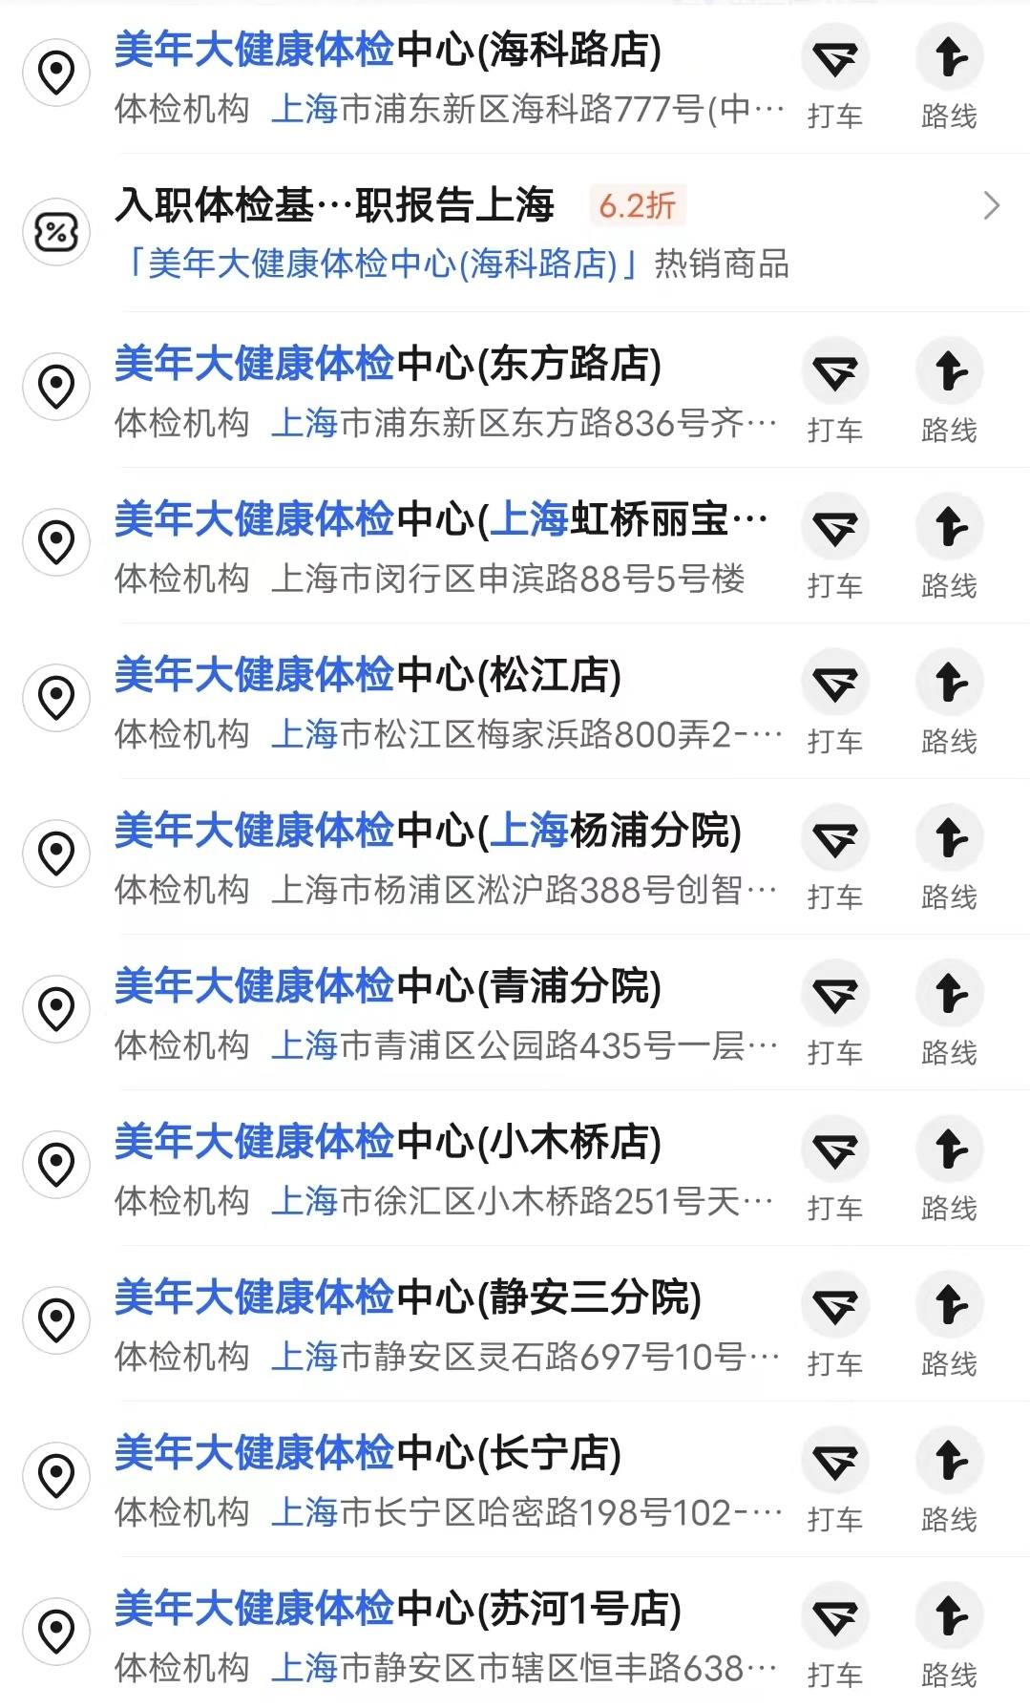 |  |  |  | 